Ventes par produit
Ventes par produit

SELECT Produits.Nom, SUM(Ventes.Quantite * Produits.Prix) AS Revenue FROM Ventes JOIN Produits ON Ventes.ID_Reference_Produit = Produits.ID_Reference_Produit GROUP BY Produits.Nom | 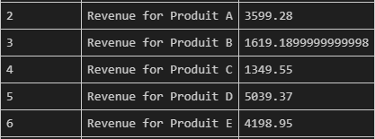

Ventes par region
Ventes par region

SELECT Magasins.Ville, SUM(Ventes.Quantite * Produits.Prix) AS Revenue FROM Ventes JOIN Produits ON Ventes.ID_Reference_Produit = Produits.ID_Reference_Produit JOIN Magasins ON Ventes.ID_Magasin = Magasins.ID_Magasin GROUP BY Magasins.Ville | 